界面&功能
排行榜 |  |  |  |  | 功能规则

1
 | 功能入口
 | 主界面点击功能图标打开
 | 排行榜界面

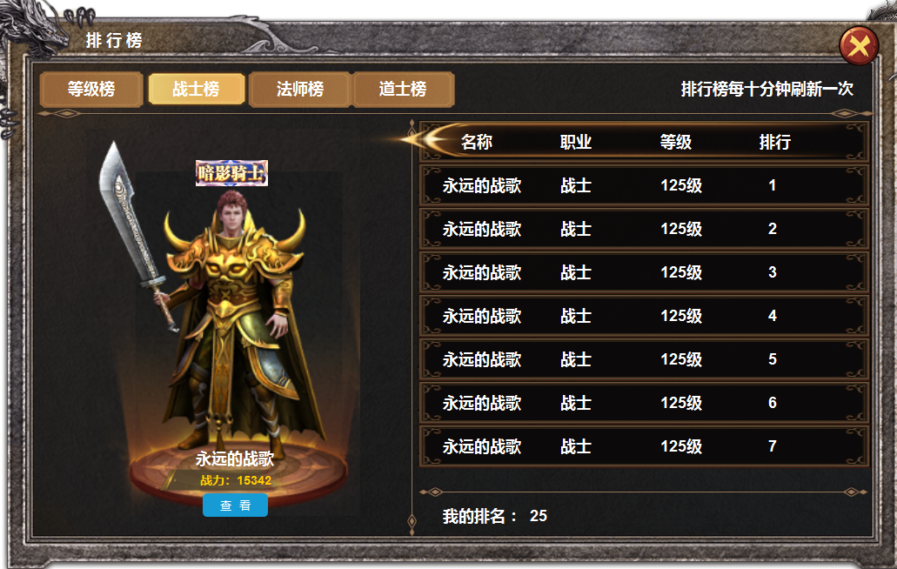
2
 |  | 1 | 主界面 |  | 1 | 排行榜主界面
 |  |  | ▶ | 框体，关闭按钮， |  | ▶ | 主界面点击功能按钮打开。
 |  | 2 | 一级页签及选中状态 |  |  | ▶ | 首次进入时默认选中等级榜的第一名
3
 |  | 3 | 模型展示 |  | 2 | 一级页签
 |  |  | ▶ | 背景图，战力底图。查看按钮 |  | ▶ | 页签共有四个，等级榜，战士榜，法师榜，道士榜，有选中状态，点击切换打开对应界面
 |  | 4 | 排行列表 |  | 3 | 模型形象展示
 |  |  | ▶ | 底框，列表底图，分割线。 |  | ▶ | 展示对应角色模型，称号，名称，战力，和查看按钮
 |  |  |  |  |  | ▶ | 点击查看按钮，弹出对应角色的信息界面，排行榜界面不关闭。
 |  |  |  |  | 4 | 列表
 |  |  |  |  |  | ▶ | 显示玩家的名称，职业，等级，排行，有选中状态，点击左侧随便更换形象模型
 |  |  |  |  |  | ▶ | 区域可以进行上下滑动，

4

1
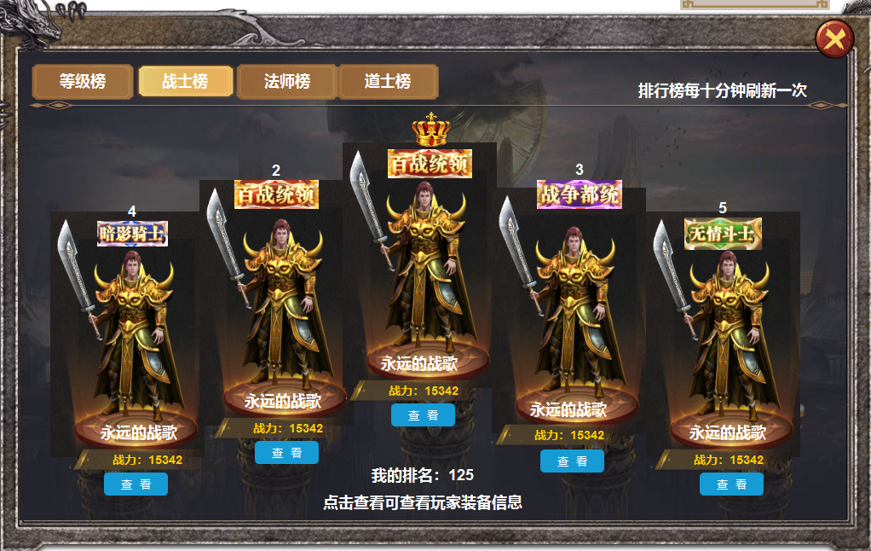
 |  | 1 | 战士榜和法师，道士榜的底图，有五个台柱样式的台子。 |  | 1 | 点击战士榜，道士榜，法师榜，下方展开详情。
 |  | 2 | 需要123名皇冠，为金色，银色，铜色的皇冠。 |  | 2 | 123名用皇冠，45名用美术字
 |  |  | 第四第五用美术字 |  | 3 | 战士，法师，道士榜只显示前五名。
2

1

参考图
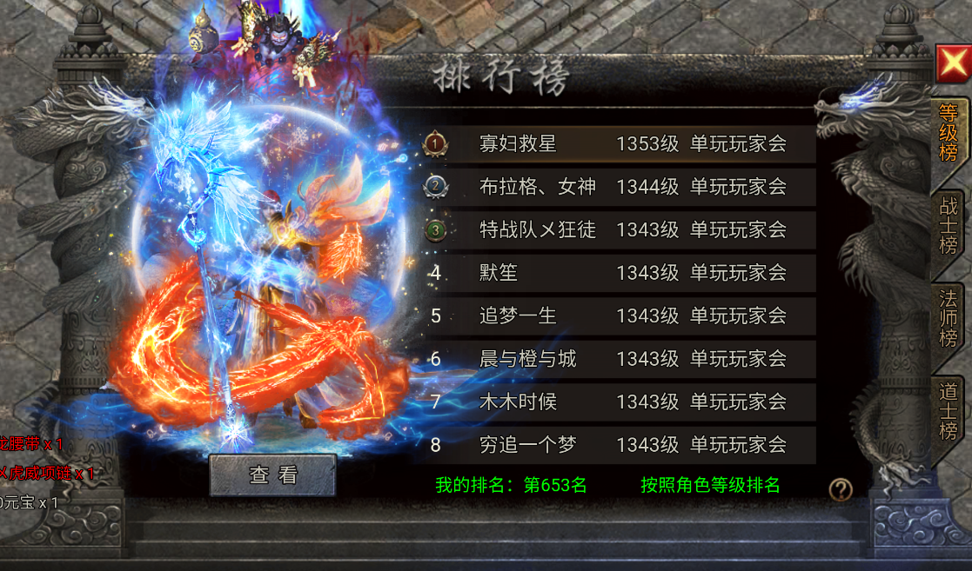
参考图

